Slip
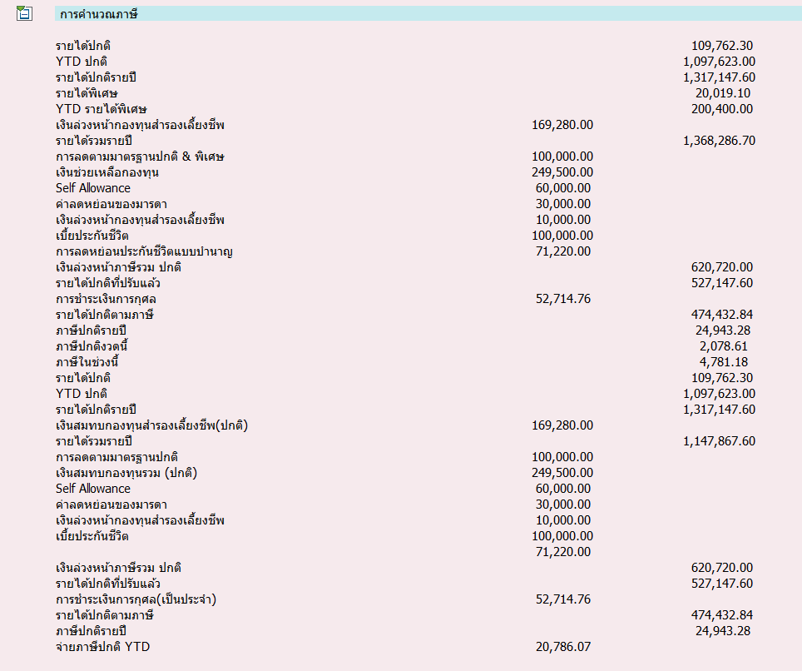
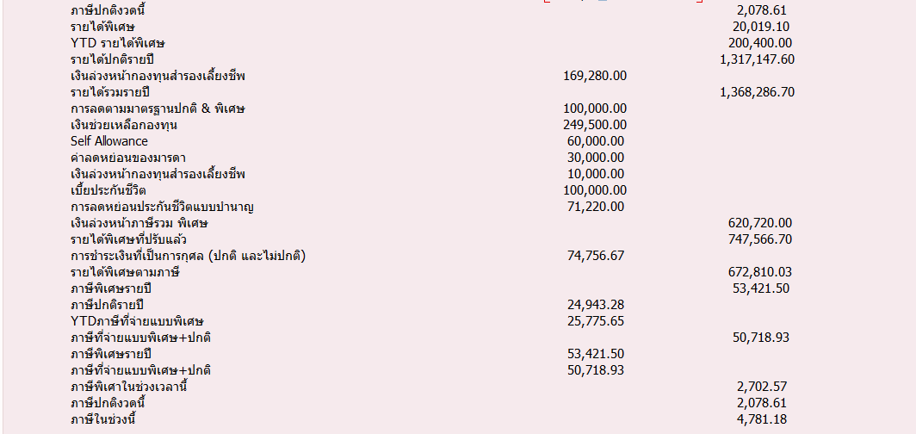
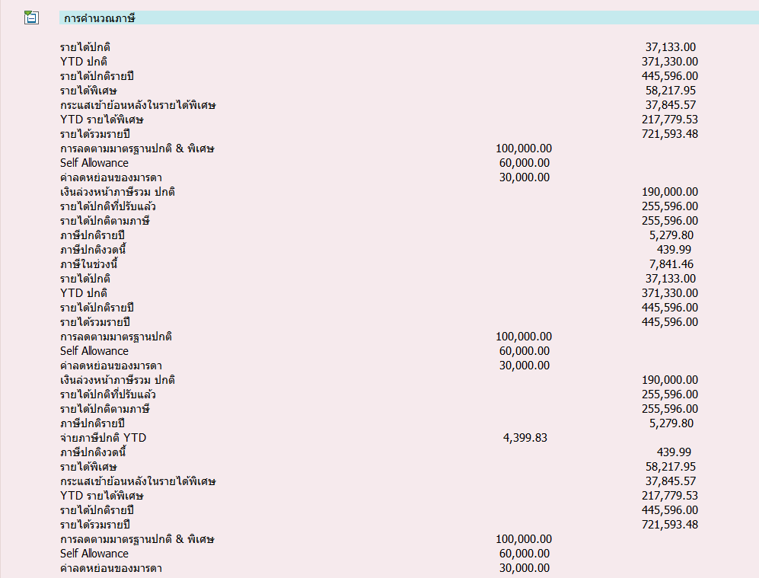
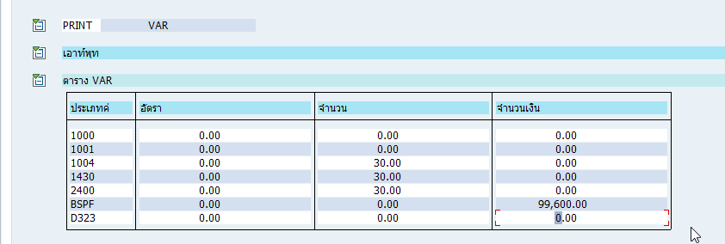
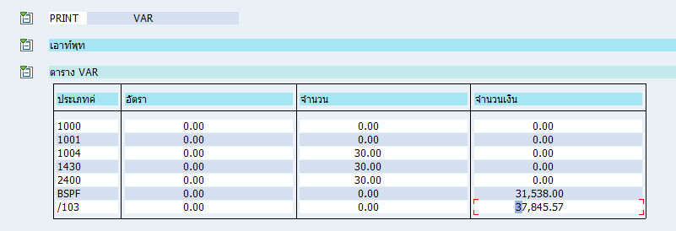
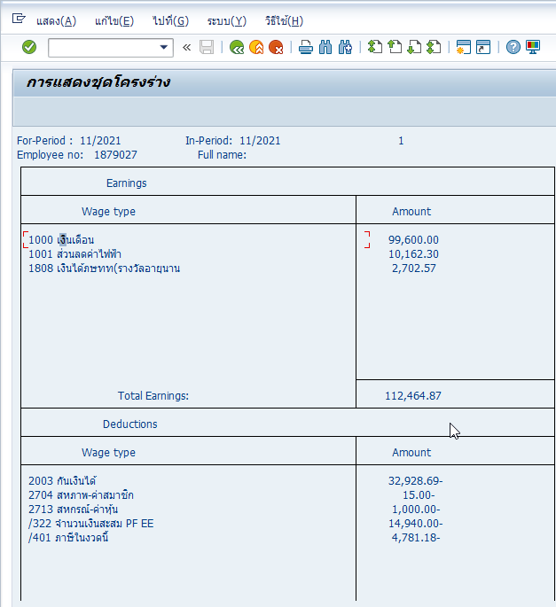
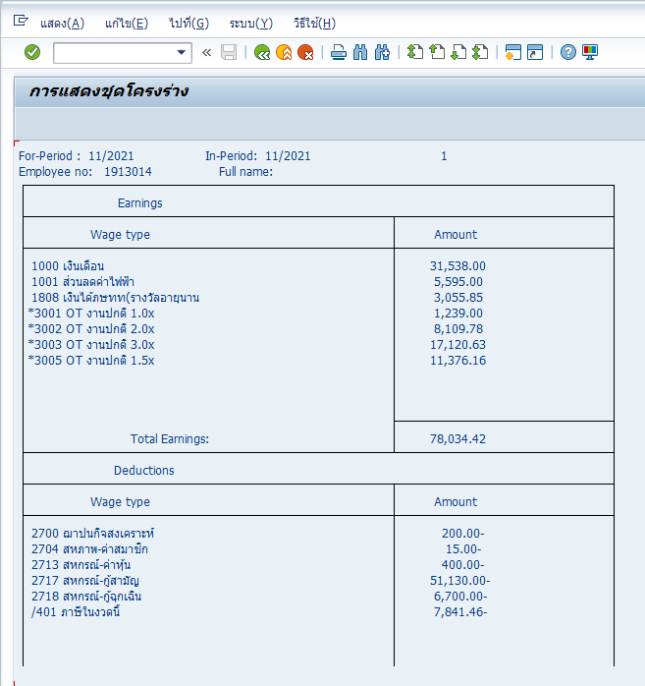

1879027 | 1913014

1879027
รายได้ปกติ | 109,762.30 | 12.00 | 1,317,147.60 |  |  | รายได้พิเศษ CRT /103 | 200,400.00
 |  |  |  |  |  | /103 RT | 20,019.10
 |  |  |  |  |  | รายได้ประจำ*12 | 1,317,147.60 | 1,537,566.70

รายได้ประจำ*12 | 1,317,147.60 |  |  |  |  | รายได้ปกติรวมรายได้พิเศษ | 1,537,566.70

PF | 169,280.00 |  |  |  |  | PF | 169,280.00
การลดตามมาตรฐานปกติ & พิเศษ | 100,000.00 |  |  |  |  | การลดตามมาตรฐานปกติ & พิเศษ | 100,000.00
เงินช่วยเหลือกองทุน | 249,500.00 |  |  |  |  | เงินช่วยเหลือกองทุน | 249,500.00
Self Allowance | 60,000.00 |  |  |  |  | Self Allowance | 60,000.00
ค่าลดหย่อนของมารดา | 30,000.00 |  |  |  |  | ค่าลดหย่อนของมารดา | 30,000.00
เงินล่วงหน้ากองทุนสำรองเลี้ยงชีพ | 10,000.00 |  |  |  |  | เงินล่วงหน้ากองทุนสำรองเลี้ยงชีพ | 10,000.00
เบี้ยประกันชีวิต | 100,000.00 |  |  |  |  | เบี้ยประกันชีวิต | 100,000.00
การลดหย่อนประกันชีวิตแบบบำนาญ | 71,220.00 |  |  |  |  | การลดหย่อนประกันชีวิตแบบบำนาญ | 71,220.00
การกุศล | 52,714.76 |  |  |  |  | การกุศล | 74,756.67

ลดหย่อนรวม | 842,714.76 |  |  |  |  | ลดหย่อนรวม | 864,756.67

เงินสุทธิ | 474,432.84 |  |  |  |  | เงินสุทธิ | 672,810.03

0-150,0000 | 150,000.00 | 0% | 150,000.00 | - |  | 0-150,0000 | 150,000.00 | 0% | 150,000.00 | -
150,001-300,000 | 150,000.00 | 5% | 150,000.00 | 7,500.00 |  | 150,001-300,000 | 150,000.00 | 5% | 150,000.00 | 7,500.00
300,001-500,000 | 200,000.00 | 10% | 174,432.84 | 17,443.28 |  | 300,001-500,000 | 200,000.00 | 10% | 200,000.00 | 20,000.00
500,001-750,000 | 250,000.00 | 15% |  | - |  | 500,001-750,000 | 250,000.00 | 15% | 172,810.03 | 25,921.50
 |  |  |  | 24,943.28 | 2,078.61 | 750,001-1,000,000 |  |  |  | 53,421.50

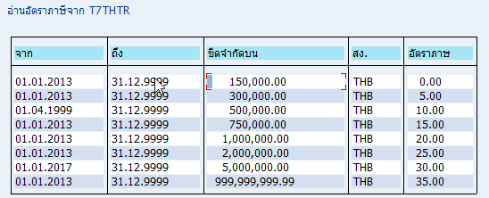
 |  |  |  |  |  | ภาษีรายปี | 24,943.28
 |  |  |  |  |  | CRT /405 ภาษีพิเศษที่จ่ายไปแล้ว | 25,775.65

 |  |  |  |  |  | รวมภาษีปกติ+พิเศษ | 50,718.93

 |  |  |  |  |  | ภาษีพิเศษที่จ่ายในงวด11 (53,421-24943.28) | 2,702.57

 |  |  |  |  |  | ภาษีปกติ | 2,078.61

 |  |  |  |  |  | ภาษีในงวดนี้ (ภาษีพิเศษในงวด+ภาษีปกติ) | 4,781.18

